Hoja1
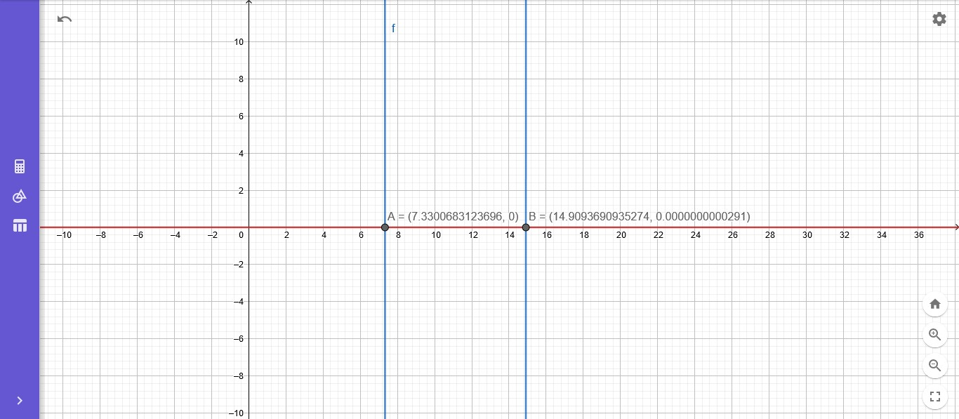
Punto 1: Metodo Newton Mejorado
Xi= | 7 |  |  |  |  |  | Xi= | 15
Xi | f(Xi) | f´(Xi) | f´´(Xi) | Xi+1 | Error(%) |  | Xi | f(Xi) | f´(Xi) | f´´(Xi) | Xi+1 | Error(%)
7 | 1841 | -5768 | 1148 | 7.3408257371 |  |  | 15 | 625 | 7000 | 2300 | 14.908015769
7.3408257371 | -57.875536528 | -5373.7857971 | 1165.7535816 | 7.3300808665 | 0.0014658597676 |  | 14.908015769 | -9.1904152154 | 6789.4484868 | 2278.0253177 | 14.909368786 | 9.0749486546E-05
7.3300808665 | -0.06762048509 | -5386.3084305 | 1165.1513221 | 7.3300683124 | 1.7126864515E-06 |  | 14.909368786 | -0.0020869368745 | 6792.5309127 | 2278.3470769 | 14.909369094 | 2.0607171148E-08
7.3300683124 | -9.1808033176E-08 | -5386.3230579 | 1165.1506201 | 7.3300683124 | 2.325357872E-12 |  | 14.909369094 | 0 | 6792.5316127 | 2278.34715 | 14.909369094 | 0
7.3300683124 | 0 | -5386.3230579 | 1165.1506201 | 7.3300683124 | 0

Metodo de Newton

Xi= | 7 |  |  |  |  |  | Xi= | 15
Xi | f(Xi) | f´(Xi) | Xi+1 | Error(%) |  |  | Xi | f(Xi) | f´(Xi) | Xi+1 | Error(%)
7 | 1841 | -5768 | 7.3191747573 |  |  |  | 15 | 625 | 7000 | 14.910714286
7.3191747573 | 58.745328864 | -5399.0123775 | 7.3300555119 | 0.0014844027581 |  |  | 14.910714286 | 9.1393219337 | 6795.5966427 | 14.909369397 | 9.0204272348E-05
7.3300555119 | 0.068947556705 | -5386.3379724 | 7.3300683124 | 1.7462935839E-06 |  |  | 14.909369397 | 0.0020606457256 | 6792.5323039 | 14.909369094 | 2.0347560801E-08
7.3300683124 | 9.5460563898E-08 | -5386.323058 | 7.3300683124 | 2.4178099619E-12 |  |  | 14.909369094 | 1.1641532183E-10 | 6792.5316127 | 14.909369094 | 1.191436625E-15
7.3300683124 | 0 | -5386.3230579 | 7.3300683124 | 0 |  |  | 14.909369094 | 0 | 6792.5316127 | 14.909369094 | 0

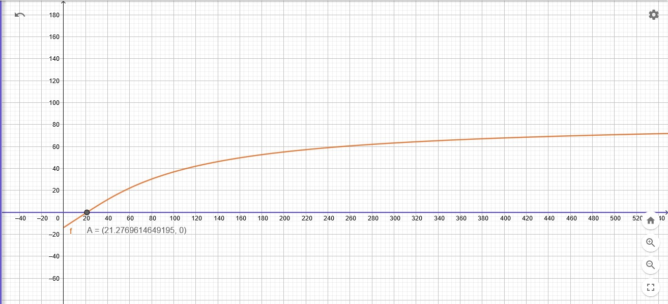
Punto 2 Regla Falsa |  |  |  |  |  |  |  | Punto 2 Bisectriz

An | Bn | f(An) | f(Bn) | Xn | f(Xn) | Error | 0 | An | Bn | f(An) | f(Bn) | Xn | f(Xn) | Error
20 | 22 | -0.82944919133 | 0.46872421946 | 21.277871176 | 0.00059019326669 | 1 | 1 | 20 | 22 | -0.82944919133 | 0.46872421946 | 21 | -0.17973441612 | 1
20 | 21.277871176 | -0.82944919133 | 0.00059019326669 | 21.276962555 | 7.0718735046E-07 | 4.2704436497E-05 | 2 | 21 | 22 | -0.17973441612 | 0.46872421946 | 21.5 | 0.14466750358 | 0.023255813953
20 | 21.276962555 | -0.82944919133 | 7.0718735046E-07 | 21.276961466 | 8.4731865968E-10 | 5.116970122E-08 | 3 | 21 | 21.5 | -0.17973441612 | 0.14466750358 | 21.25 | -0.017492293057 | 0.011764705882
20 | 21.276961466 | -0.82944919133 | 8.4731865968E-10 | 21.276961465 | 1.0160761121E-12 | 6.130909246E-11 | 4 | 21.25 | 21.5 | -0.017492293057 | 0.14466750358 | 21.375 | 0.063598142208 | 0.0058479532164
 |  |  |  |  |  |  | 5 | 21.25 | 21.375 | -0.017492293057 | 0.063598142208 | 21.3125 | 0.023055527897 | 0.0029325513196
 |  |  |  |  |  |  | 6 | 21.25 | 21.3125 | -0.017492293057 | 0.023055527897 | 21.28125 | 0.0027822643986 | 0.0014684287812
 |  |  |  |  |  |  | 7 | 21.25 | 21.28125 | -0.017492293057 | 0.0027822643986 | 21.265625 | -0.007354853065 | 0.00073475385746
 |  |  |  |  |  |  | 8 | 21.265625 | 21.28125 | -0.007354853065 | 0.0027822643986 | 21.2734375 | -0.0022862539571 | 0.00036724201249
 |  |  |  |  |  |  | 9 | 21.2734375 | 21.28125 | -0.0022862539571 | 0.0027822643986 | 21.27734375 | 0.00024801532227 | 0.00018358729576
 |  |  |  |  |  |  | 10 | 21.2734375 | 21.27734375 | -0.0022862539571 | 0.00024801532227 | 21.275390625 | -0.001019116793 | 9.1802074727E-05
 |  |  |  |  |  |  | 11 | 21.275390625 | 21.27734375 | -0.001019116793 | 0.00024801532227 | 21.276367188 | -0.00038555010414 | 4.5898930555E-05
 |  |  |  |  |  |  | 12 | 21.276367188 | 21.27734375 | -0.00038555010414 | 0.00024801532227 | 21.276855469 | -6.876723311E-05 | 2.2948938612E-05
 |  |  |  |  |  |  | 13 | 21.276855469 | 21.27734375 | -6.876723311E-05 | 0.00024801532227 | 21.277099609 | 8.9624084037E-05 | 1.1474337644E-05
 |  |  |  |  |  |  | 14 | 21.276855469 | 21.277099609 | -6.876723311E-05 | 8.9624084037E-05 | 21.276977539 | 1.0428435328E-05 | 5.7372017372E-06
 |  |  |  |  |  |  | 15 | 21.276855469 | 21.276977539 | -6.876723311E-05 | 1.0428435328E-05 | 21.276916504 | -2.9169396427E-05 | 2.8686090975E-06
 |  |  |  |  |  |  | 16 | 21.276916504 | 21.276977539 | -2.9169396427E-05 | 1.0428435328E-05 | 21.276947021 | -9.3704799333E-06 | 1.4343024915E-06
 |  |  |  |  |  |  | 17 | 21.276947021 | 21.276977539 | -9.3704799333E-06 | 1.0428435328E-05 | 21.27696228 | 5.2897785174E-07 | 7.1715073146E-07
 |  |  |  |  |  |  | 18 | 21.276947021 | 21.27696228 | -9.3704799333E-06 | 5.2897785174E-07 | 21.276954651 | -4.4207510008E-06 | 3.5857549431E-07
 |  |  |  |  |  |  | 19 | 21.276954651 | 21.27696228 | -4.4207510008E-06 | 5.2897785174E-07 | 21.276958466 | -1.9458865648E-06 | 1.7928771501E-07
 |  |  |  |  |  |  | 20 | 21.276958466 | 21.27696228 | -1.9458865648E-06 | 5.2897785174E-07 | 21.276960373 | -7.0845435296E-07 | 8.9643849468E-08

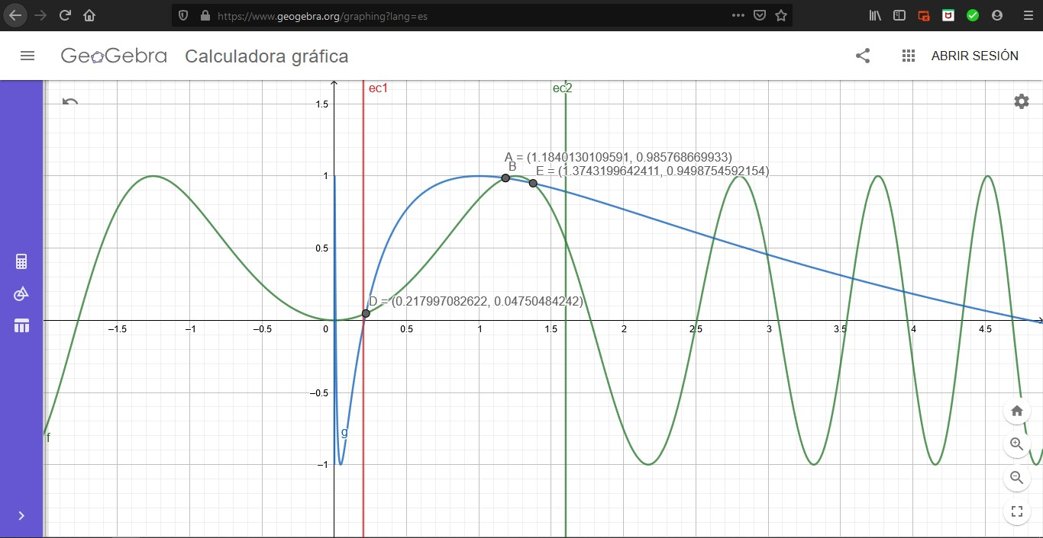
Punto 3 Metodo de la Secante
Coordendas | X | Y |  |  |  |  | Coordendas | X | Y
Punto D: | 0.21799708262 | 0.047504842419 |  |  |  |  | Punto A: | 1.1840130082 | 0.98576867032

Xn-1 | Xn | f(Xn-1) | f(Xn) | Xn+1 | Error |  | Xn-1 | Xn | f(Xn-1) | f(Xn) | Xn+1 | Error
0.2 | 0.4 | 0.078621304121 | -0.44944887536 | 0.22977683921 | 0.12959025509 |  | 1 | 1.2 | -0.15852901519 | 0.0080329336263 | 1.1903544193 | 0.15991406944
0.22977683921 | 0.4 | -0.047209419559 | -0.44944887536 | 0.20979835002 | 0.095227103456 |  | 1.2 | 1.1903544193 | 0.0080329336263 | 0.0033313499596 | 1.1835199551 | 0.013924602465
0.20979835002 | 0.22977683921 | 0.034813386897 | -0.047209419559 | 0.2182779291 | 0.038847624736 |  | 1.1903544193 | 1.1835199551 | 0.0033313499596 | -0.0002668400428 | 1.1840267957 | 0.0053441557153
0.2182779291 | 0.22977683921 | -0.0011635938181 | -0.047209419559 | 0.2179873477 | 0.0013330195881 |  | 1.1835199551 | 1.1840267957 | -0.0002668400428 | 7.4456663998E-06 | 1.1840130372 | 0.00041644985503
0.2179873477 | 0.2182779291 | 4.0367344399E-05 | -0.0011635938181 | 0.21799709054 | 4.4692517962E-05 |  | 1.1840267957 | 1.1840130372 | 7.4456663998E-06 | 1.5621732241E-08 | 1.1840130082 | 1.1644677022E-05
0.2179873477 | 0.21799709054 | 4.0367344399E-05 | -3.2830103393E-08 | 0.21799708262 | 4.4656201424E-05 |  | 1.1840130372 | 1.1840130082 | 1.5621732241E-08 | -9.1904261978E-13 | 1.1840130082 | 2.4430227695E-08
0.21799708262 | 0.21799709054 | -9.2518354089E-13 | -3.2830103393E-08 | 0.21799708262 | 1.023532378E-12 |  | 1.1840130082 | 1.1840130082 | -9.1904261978E-13 | 0 | 1.1840130082 | 1.4372729356E-12

Coordendas | X | Y
Punto E: | 1.3743199642 | 0.94987545922
Xn-1 | Xn | f(Xn-1) | f(Xn) | Xn+1 | Error
1.3 | 1.6 | 0.027124179744 | -0.34221120813 | 1.3220321534 | 0.016665368802
1.6 | 1.3220321534 | -0.34221120813 | 0.023096696994 | 1.3396067502 | 0.19438036558
1.3220321534 | 1.3396067502 | 0.023096696994 | 0.01751052675 | 1.3946964509 | 0.052100439065
1.3396067502 | 1.3946964509 | 0.01751052675 | -0.014437708301 | 1.3698008963 | 0.022042726214
1.3946964509 | 1.3698008963 | -0.014437708301 | 0.002779198877 | 1.3738196028 | 0.015196207706
1.3698008963 | 1.3738196028 | 0.002779198877 | 0.00031520649171 | 1.3743336963 | 0.0032981800618
1.3738196028 | 1.3743336963 | 0.00031520649171 | -8.6769479867E-06 | 1.3743199235 | 0.00036404967878
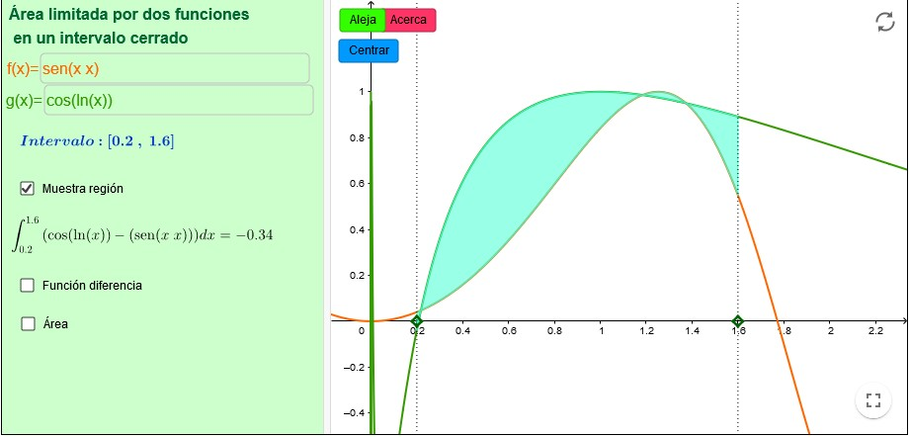
1.3743336963 | 1.3743199235 | -8.6769479867E-06 | 2.5711416551E-08 | 1.3743199642 | 9.9918863924E-06
1.3743199235 | 1.3743199642 | 2.5711416551E-08 | 2.0854429295E-12 | 1.3743199642 | 2.9610226116E-08
1.3743199642 | 1.3743199642 | 2.0854429295E-12 | 0 | 1.3743199642 | 2.4016918462E-12

